アガルトマーケティング情報
この度は、アガルトマーケティング資料をDLしていただきまして誠にありがとうございます。
無料でご提供している故、少しばかり各アカウントの支援（フォロー・登録など）していただけますと幸いです。

SEO対策・Google広告などのウェブマーケティングのお仕事相談
https://www.chatwork.com/agaruto
※お仕事の相談はチャットワークを追加していただき、お気軽にお問合せくださいませ。

Twitter～代表アカウント～
https://twitter.com/seo11111111
※SEOで有益な情報を発信しています。

Twitter～アガルトマーケティングアカウント～
https://twitter.com/WebIT18
※SEOで有益な情報・新着ブログ情報を発信しています。

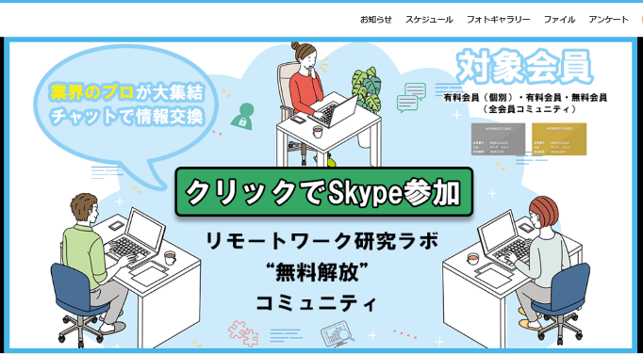
無料コミュニティ～リモートワーク研究ラボ～ | コミュニティ会員手順１：新規入会登録 | コミュニティ会員手順2：名前とメールアドレスのみ記載 | コミュニティ会員手順3：承認が下りればメールに届きます | コミュニティ会員手順4：コミュニティ内のバナーをクリックでチャットに参加できます。
https://miitus.jp/t/remote-work/
必須項目は【名前】【メールアドレス】の2つのみの記載です。
新しくできたばかりですが、コミュニティとしてBBQなどを開催予定です。勧誘は0ですので、良いなと思った方は有料会員などをご利用ください。
コミュニティは不要だと思えば、すぐに退会も可能です。SEO対策やライティングが学べます。
SEOの資料などもダウンロード可能です。
※より実践的な情報も得られる有料会員と個別相談も可能な個別有料会員もございます。

アフィリエイト制作代行サービス～～
https://agaruto-marketing.com/affiliate/
アフィリエイトの制作を代行で作成いたします。
サイトを立ち上げられないが副業をしたい方におすすめです。

オンラインコンサル※火曜限定数時間
https://cafetalk.com/tutor/profile/?id=148293&lang=ja
※毎週火曜日の数時間程で人数に限りがありますが、格安価格で単発コンサルをしておりますので、お試しでご利用くださいませ。

